Лист3
 | 2024-08-31

 | Soliha
 | ДОРИ НОМИ: |  | НЕЧТА КЕРАК?: | КЕРАКЛИ МИКДОР НАРХИ: | ИЧИШ ТАРТИБИ: | СОАТ:
1 | Кретамин, таб. №30 Rad Gida Laboratuvarive Ilac Sanayi Ticaret Limited Турция 147000 сум | 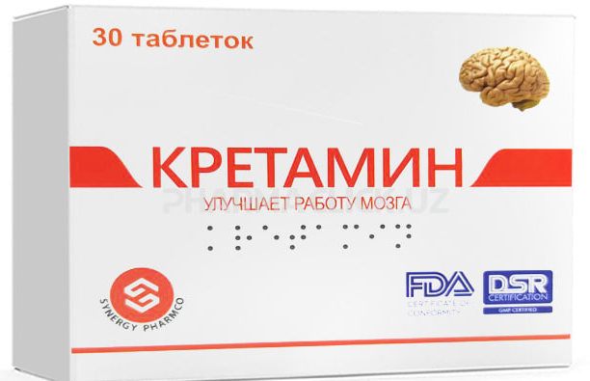 | 30 таблетка керак | 147,000 | 1/2 ЯРИМ ТАБЛЕТКАДАН 2 МАХАЛ | 08:00 20:00
2 | Лецитин, 1200 мг, капс. №100 155 000 сум NOW Foods США | 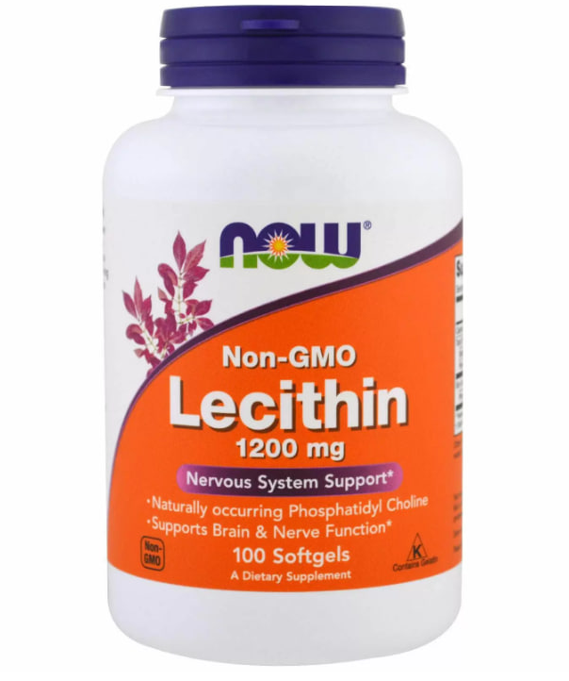 | 30 капсула керак | 46,500 | 1 КАПСУЛАДАН 1 МАХАЛ | 12:00
3 | Роноцит, 100 мг/мл, 10 мл, флак. №10 138 000 сум World Medicine Ilac San. ve Tic. A.S. Турция | 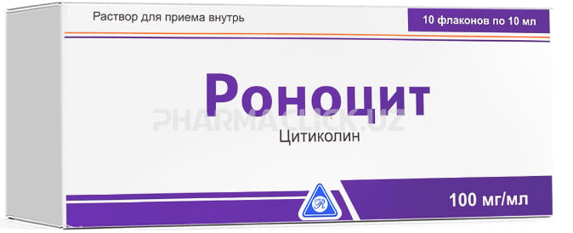 | 10мл ли 6та флакон керак | 82,800 | 1 МЛ 2 МАХАЛ | 07:00 19:00
4 | Кальций-Д3 Никомед, таб. №50 (апельсин) 24 000 сум Asker Contract Manufacturing AS Норвегия | 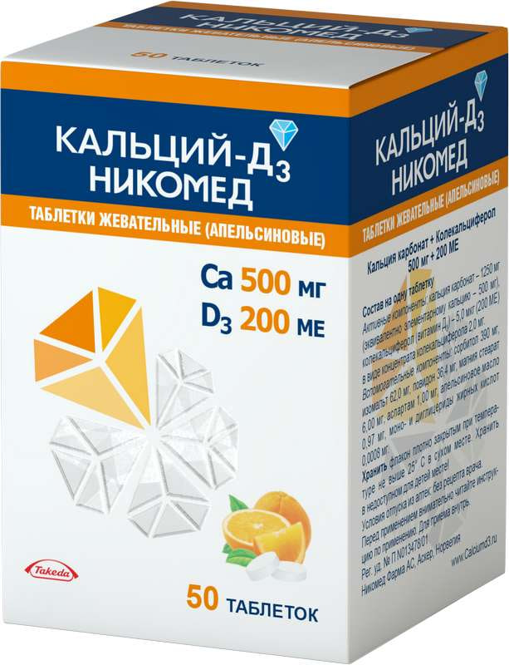 | 50та таблетка | 24,000 | 1 ТАБЛЕТКАДАН 1 МАХАЛ | 16:00

 | ЖАМИ СУММА: |  |  | 300,300

